Заказ
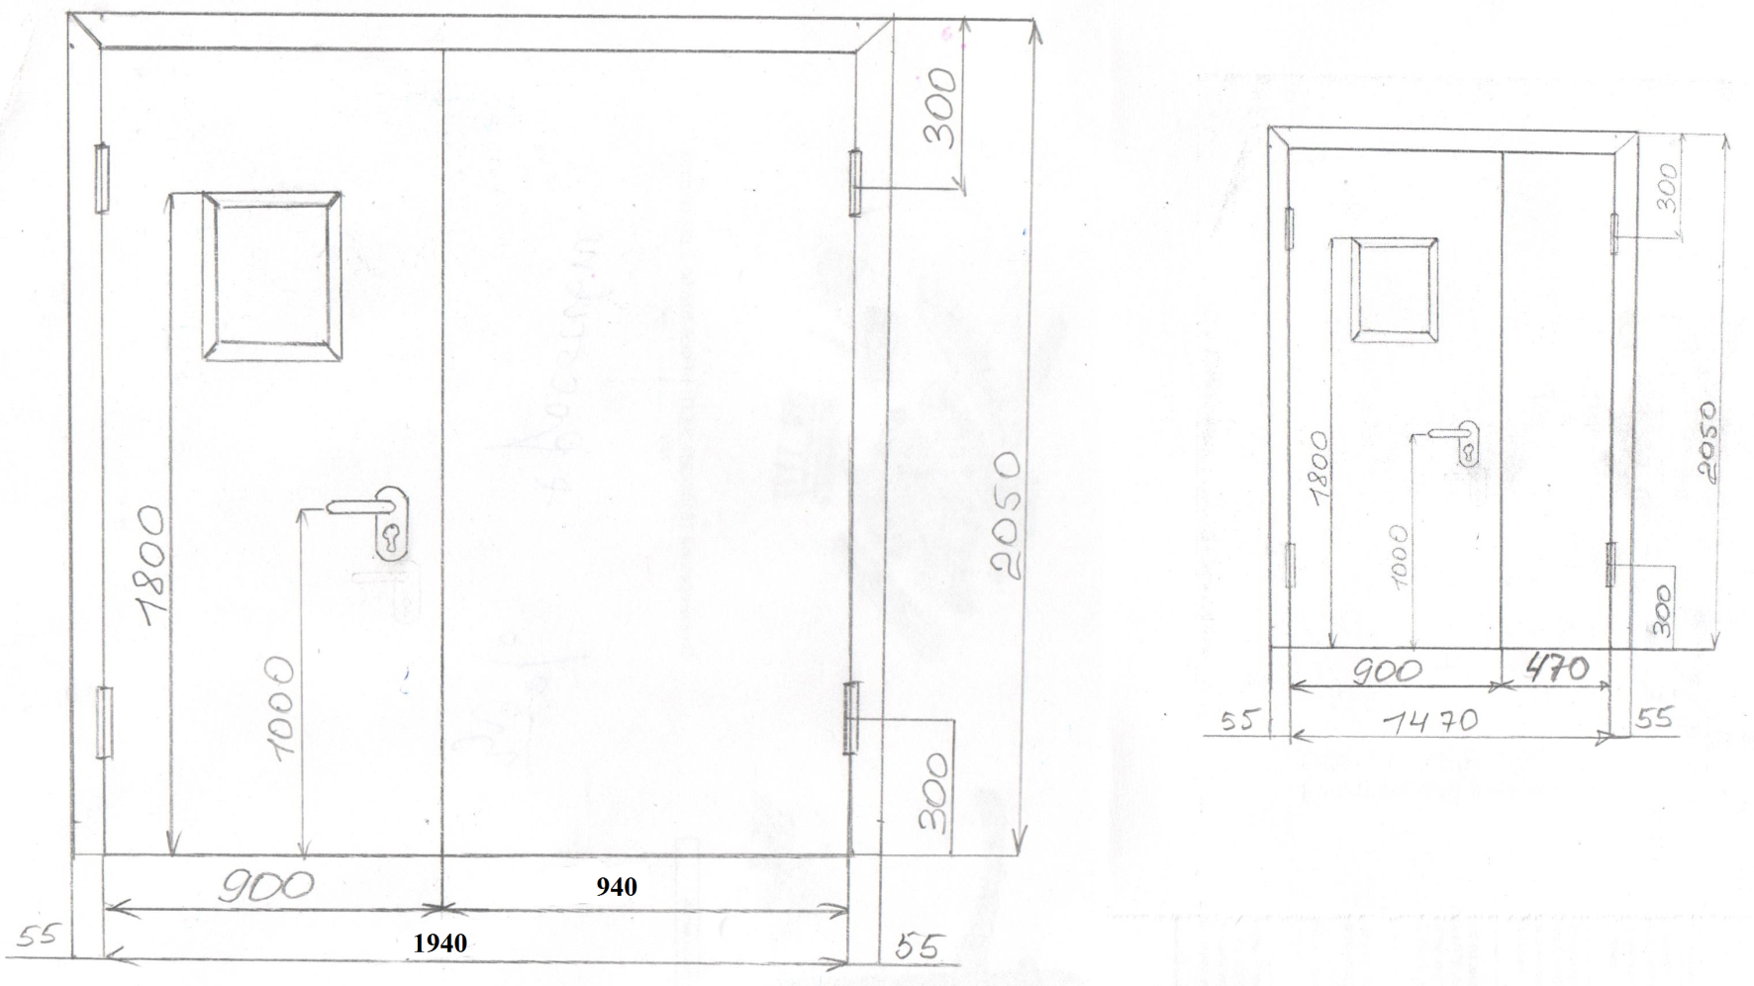
 |  | ООО "Деловые линии"
 |  | Заказ на изготовление металических изделий
 | Заказчик | ООО ГК "Премьер "
 | Телефон | телефон
 | Дата и счет

1 | 2 | 3 | 4 | 5 | 6 | 7 | 8 | 9 | 10 | 11 | 12 | 13 | 14 | 15 | 16 | 17 | 18 | 19
№ | Наименование | Кол-во, ед. | Высота двери по коробке, мм | Ширина двери по коробке, мм | Открывание | Размер рабочей створки, мм | Окрас | Наличник | Доводчик | Навес Левый, кол-во шт. | Навес Правый, кол-во шт. | Стекло на левой створке, кол-во | Стекло на правой створке, кол-во | Решётка на левой створке, кол-во | Решётка на правой створке, кол-во | Наличие фрамуги | Высота фрамуги, мм | Примечание (размер стёкол и решёток, если есть) (доп. информация по заказу)
1 | Дверь ДП-02-ДЛ(EI60)Остекл | 1 | 2,050 | 1,940 | левая | 900 | RAL 7035 | нет | нет, подготовка | 2 | 2 | 1 |  |  |  |  |  | гнутый профиль, фурнитура в комплекте, коробка увеличенная 40мм,стекло 320х420-24 мм пож трип,усилить под доводчик
2 | Дверь ДП-02-ДЛ(EI60)Остекл | 1 | 2,050 | 1,470 | левая | 900 | RAL 7035 | нет | нет, подготовка | 2 | 2 | 1 |  |  |  |  |  | гнутый профиль, фурнитура в комплекте, коробка увеличенная 40мм,стекло 320х420-24 мм пож трип,усилить под доводчик

 | Заказчик: | ___________________________________/_____________________________

